Totalt
UTVECKLINGSMÖTE GRIS L´Avventura
Resultat 18/5
Produkter | Utseende i rå form | Mörhet | Saftighet | Smak | Potential
 | Skala 1 -10 x 1 | Skala 1 - 10 x 1 | Skala 1 - 10 x 1 | Skala 1- 10 x 2 | 35-50 poäng = Potential till Exceptionell råvara
 |  |  |  |  | 30-34 = Utmärkt råvarukvalité
 |  |  |  |  | 25-29 = Hög råvarukvalité
 |  |  |  |  | 20-24 = Standard råvara

1. Nibble Referens | 5.64 | 6.00 | 5.50 | 10.14 | 27.29
2. Iberico Referens | 4.71 | 4.93 | 4.57 | 9.71 | 23.93
3. Mangalitsa Rosa Skattlådan | 8.00 | 6.64 | 7.71 | 14.43 | 36.80
4. Mangalitsa/Linderöd Onsberga | 7.50 | 7.71 | 7.93 | 15.71 | 38.90
5. Noir de Bigorre Referens | 7.07 | 6.64 | 6.43 | 13.29 | 33.40
6. | 0.00 | 0.00 | 0.00 | 0.00 | 0,00
7. | 0.00 | 0.00 | 0.00 | 0.00 | 0.00
8. | 0.00 | 0.00 | 0.00 | 0.00 | 0.00
9. | 0.00 | 0.00 | 0.00 | 0.00 | 0.00
10. | 0.00 | 0.00 | 0.00 | 0.00 | 0.00
1. medelvärde = summan av alla värden/ antal värden

Ackumulerade värden
 | utseende rå form | Mörhet | Saftighet | Potential | Saftighet | Smak
1. | 5.64 | 6.00 | 5.50 | 27.29 | 1 | 10.14
2. | 4.71 | 4.93 | 4.57 | 23.93 |  | 9.71
3. | 8.00 | 6.64 | 7.71 | 36.80 |  | 14.43
4. | 7.50 | 7.71 | 7.93 | 38.90 |  | 15.71
5. | 7.07 | 6.64 | 6.43 | 33.40 |  | 13.29
6. | 0.00 | 0.00 | 0.00 | 0.00 |  | 0.00
7. | 0.00 | 0.00 | 0.00 | 0.00 |  | 0.00
8. | 0.00 | 0.00 | 0.00 | 0.00 |  | 0.00
9 | 0.00 | 0.00 | 0.00 |  |  | 0.00
10 | 0.00 | 0.00 | 0.00

 | utseende rå form | Mörhet | Saftighet | Smak | Potential
1. | 5.64 | 6.00 | 5.50 | 10.14 | 27.29
2. | 4.71 | 4.93 | 4.57 | 9.71 | 23.93
3. | 8.00 | 6.64 | 7.71 | 14.43 | 36.80
4. | 7.50 | 7.71 | 7.93 | 15.71 | 38.90
5. | 7.07 | 6.64 | 6.43 | 13.29 | 33.40
6. | 0.00 | 0.00 | 0.00 | 0.00 | 0,00
7. | 0.00 | 0.00 | 0.00 | 0.00 | 0.00
8. | 0.00 | 0.00 | 0.00 | 0.00 | 0.00
9 | 0.00 | 0.00 | 0.00 | 0.00 | 0.00
10 | 0.00 | 0.00 | 0.00 | 0.00 | 0.00

Nibble Ref.
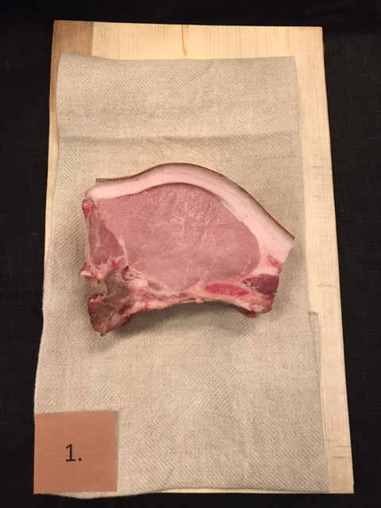

Nummer: | 1
Producent: | Nibblegård
Plats:
Ras: | Treraskorsning
Levnadsätt: | -
Ålder: | -
Kön: | -
Foder: | -
Slakteri: | -
Slaktdatum: | -
Slaktvikt: | -
Formklass: | -
Fettklass: | -
Nedkylning: | -
Hängning hel/halv: | -
Nedskärning detalj: | -
Hängmörning: | 4 veckor på ben hos Köttgrossisten
Förpackning | Vaxxat papper
Levererat: | 21 05 14

Antal kockar: | 7

Kockar | UTSEENDE | MÖRHET | SAFTIGHET | SMAK | Potential
 | Skala 1-10 | Skala 1 - 10 | Skala 1-10 | Skala 1 - 10 | 35-50 poäng = Exceptionell råvara
 | x 1 | x 1 |  | x 2 | 30-34 = Utmärkt råvarukvalité
 |  |  |  |  | 25-29 = Hög råvarukvalité |  |  | Utseende | Mörhet | Saftighet | Smak | Total
 |  |  |  |  | 20-24 = Standard råvara |  | Kock 1 | 5 | 6 | 5 | 4
Kock 1 | 5 | 6 | 5 | 4 |  |  | Kock2 | 5.5 | 5 | 5 | 6
Kock2 | 5.5 | 5 | 5 | 6 |  |  | Kock 3 | 6 | 6 | 6 | 6
Kock 3 | 6 | 6 | 6 | 6 |  |  | Kock 4 | 6 | 5 | 5.5 | 5.5
Kock 4 | 6 | 5 | 5.5 | 5.5 |  |  | Kock 5 | 7 | 8 | 7 | 6
Kock 5 | 7 | 8 | 7 | 6 |  |  | Kock 6 | 5 | 6 | 6 | 3
Kock 6 | 5 | 6 | 6 | 3 |  |  | #REF! | #REF! | #REF! | #REF! | #REF!
Kock 7 | 5 | 6 | 4 | 5
summa | 39.5 | 42 | 38.5 | 71 | 27.29
potential | 5.64 | 6.00 | 5.50 | 10.14 | 27.3

TILLAGNINGSPROTOKOLL |  |  |  |  | KOCKARNAS KOMMENTARER:
Förpackning: | I vaxat papper |  |  |  | Utseende i rå form: | Tunn fettkappa med fast konsistens på köttet
Utseende: |  |  |  |  |  | Ljust rosa köttet med väldigt liten marmorering
Tillagning: | Bryning i panna Scanpan |  |  |  |  | Fin form med god doft
 | I 3 cm skivor på ben
Metod: | Rationalugn 130° 50% spjäll |  |  |  | Mörhet: | bra mörhet även överfettet
Salt: | Havssalt |  |  |  |  | Mediummör som ser lite torr ut
Temperatur: | 130°
Före: |  |  |  |  | Saftighet: | Lite svampig och mjuk konsistens där saftigheten inte håller ihop
Efter: | 24° |  |  |  |  | Korta grova fibrer som smular i munen med god saftig fettkappa
Ur ugn: | 48°
Efter vila: |  |  |  |  | Smak: | Låg smak med god stekkänsla
Tid i ugn: | 15 minuter |  |  |  |  | Lätt mogen ton i smaken med viss syra, mild.
Vila tid: |  |  |  |  |  | Syrliga mineraltoner, nötigt gott fett, enkel kort smak

Kommenter EXRÅ: | Något torkade ytor
 | Fettkappan släpper vid köttet märkligt

Iberico Ref.
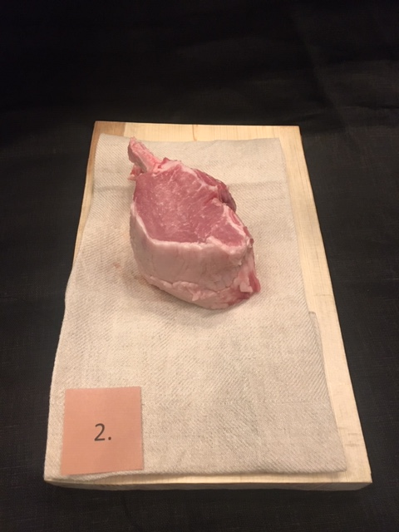

Nummer: | 2
Producent:
Plats: | Spanien
Ras: | Iberico 25%
Levnadsätt: | -
Ålder: | -
Kön: | -
Foder: | -
Slakteri: | -
Slaktdatum: | -
Slaktvikt: | -
Formklass: | -
Fettklass: | -
Nedkylning: | -
Hängning hel/halv: | -
Nedskärning detalj: | -
Hängmörning: | -
Förpackning | Vaccat och fryst
Levererat: | 21 05 14
Antal kockar: | 7

Kockar | UTSEENDE | MÖRHET | SAFTIGHET | SMAK | Potential
 | Skala 1-10 | Skala 1 - 10 | Skala 1-10 | Skala 1 - 10 | 35-50 poäng = Exceptionell råvara
 | x 1 | x 1 |  | x 2 | 30-34 = Utmärkt råvarukvalité
 |  |  |  |  | 25-29 = Hög råvarukvalité |  |  | Utseende | Mörhet | Saftighet | Smak | Total
 |  |  |  |  | 20-24 = Standard råvara |  | Kock 1 | 4 | 5 | 6 | 5.5
Kock 1 | 4 | 5 | 6 | 5.5 |  |  | Kock2 | 4 | 4.5 | 4 | 4.5
Kock2 | 4 | 4.5 | 4 | 4.5 |  |  | Kock 3 | 3 | 6 | 4 | 5
Kock 3 | 3 | 6 | 4 | 5 |  |  | Kock 4 | 5 | 4 | 4 | 4
Kock 4 | 5 | 4 | 4 | 4 |  |  | Kock 5 | 5 | 4 | 4 | 5
Kock 5 | 5 | 4 | 4 | 5 |  |  | Kock 6 | 6 | 5 | 5 | 4
Kock 6 | 6 | 5 | 5 | 4 |  |  | #REF! | #REF! | #REF! | #REF! | #REF!
Kock 7 | 6 | 6 | 5 | 6
summa | 33 | 34.5 | 32 | 68 | 23.93
potential | 4.71 | 4.93 | 4.57 | 9.71 | 23.93

TILLAGNINGSPROTOKOLL |  |  |  |  | KOCKARNAS KOMMENTARER:
Förpackning: | Vaccumförpackning |  |  |  | Utseende i rå form: | Fin marmorering utan fettkappa
Utseende: |  |  |  |  |  | Fuktig yta som upplevs slarvigt behandlad
Tillagning: | Bryning i panna Scanpan, Rationalugn 50% spjäll |  |  |  |  | Svag syrlig doft
Metod: | I 3 cm skivor på ben
 | Rationalugn 50% spjäll |  |  |  | Mörhet: | Något hård och tuggig
Salt: | Havssalt |  |  |  |  | Stumt kött, men lätt och skära men ej så mör
Temperatur ugn: | 130°
Före: |  |  |  |  | Saftighet: | Något torr upplevelse men med bra fettsmak
Efter: | 31° |  |  |  |  | Ganska grovt kött med korta smuliga fibrer
Ur ugn: | 49-52° |  |  |  |  | Släpper saftigheten innan tuggan är klar
Efter vila: |  |  |  |  | Smak: | Gott insprängt fett
Tid i ugn: | 10 min |  |  |  |  | Oljig, nötig, rostat majs
Vila tid: |  |  |  |  |  | God steksmak
 |  |  |  |  |  | Fyllig, syrlig, nötig
Kommenter EXRÅ:

Manga Rosa
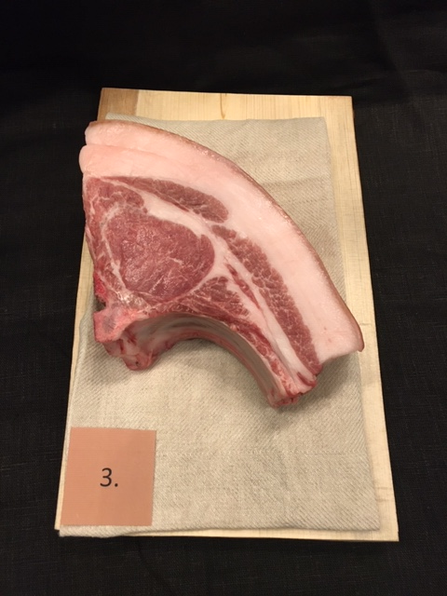

Nummer: | 3
Producent: | Rosa Skattlådan
Plats: | Skånes Värsjö, Norra Skåne
Ras: | Mangalitsa
Levnadsätt: | Utomhus i stora hagar, ekbacke med
 | gamla ekar på en del av hagen, betesmark
 | fet svart jord, bäck med massor av lerpölar att bada i.
Ålder: | 14 månader
Kön: | Gylta
Foder: | Grisfoder (allfoder), svinn-frukt och grönnsaker (morötter, mm),
 | joirdärtskocka, rotfrukter, meloner, äpplen, päron,
 | potatis,vindruvor, majskolvar, broccoli, paprika, tomat, sallad
 | halm, hö, majs och allt det grisem själv plockar, gräs, rötter, larver.
Slakteri: | Knorrevången i Glimmåkra
Slaktdatum: | 21 05 12
Slaktvikt: | 71 kg
Nedkylning: | -
Hängning hel/halv: | Halv till 16 maj i 2°C
Nedskärning detalj: | 21 05 16
Hängmörning: | 4 dagar på halvkropp
Förpackning | Insatspåse & kartong
Levererat: | 21 05 17
Antal kockar: | 7

Kockar | UTSEENDE | MÖRHET | SAFTIGHET | SMAK | Potential
 | Skala 1-10 | Skala 1 - 10 | Skala 1-10 | Skala 1 - 10 | 35-50 poäng = Exceptionell råvara
 | x 1 | x 1 |  | x 2 | 30-34 = Utmärkt råvarukvalité
 |  |  |  |  | 25-29 = Hög råvarukvalité |  |  | Utseende | Mörhet | Saftighet | Smak | Total
 |  |  |  |  | 20-24 = Standard råvara |  | Kock 1 | 8 | 6 | 7 | 7
Kock 1 | 8 | 6 | 7 | 7 |  |  | Kock2 | 7.5 | 7 | 8 | 8.5
Kock2 | 7.5 | 7 | 8 | 8.5 |  |  | Kock 3 | 7 | 6 | 8 | 7
Kock 3 | 7 | 6 | 8 | 7 |  |  | Kock 4 | 8.5 | 7.5 | 8 | 7.5
Kock 4 | 8.5 | 7.5 | 8 | 7.5 |  |  | Kock 5 | 9 | 8 | 8 | 7
Kock 5 | 9 | 8 | 8 | 7 |  |  | Kock 6 | 8 | 6 | 8 | 7
Kock 6 | 8 | 6 | 8 | 7 |  |  | Kock 7 | 8 | 6 | 7 | 6.5
Kock 7 | 8 | 6 | 7 | 6.5 |  |  | #REF! | #REF! | #REF! | #REF! | #REF!
summa | 56 | 46.5 | 54 | 101 | 36.79
potential | 8.00 | 6.64 | 7.71 | 14.43 | 36.8

TILLAGNINGSPROTOKOLL |  |  |  |  | KOCKARNAS KOMMENTARER:
Förpackning: | Blå påse & pappkartong |  |  |  | Utseende i rå form: | Vacker helhet med lagom fettmängd proportioner kött
Utseende: |  |  |  |  |  | Något fuktig i köttet med otroligt hög kvalite på hantverket och råvara
Tillagning: | Bryning i panna Scanpan |  |  |  |  | Perfekt kappa storlek med lätt fin marmorering
Metod: | I 3 cm skivor på ben |  |  |  |  | Vitt mor rosagult fett med behaglig doft.
 | Rationalugn 130° 50% spjäll |  |  |  | Mörhet: | Min favorit av mörhet, lite längre tugg med inte svår.
Salt: | Havssalt |  |  |  |  | Mör på ett jättebra sätt
Temperatur ugn: | 130°
Före: |  |  |  |  | Saftighet: | Mycket bra saftighet och fin köttstruktur
Efter: |  |  |  |  |  | Bra textur med bra jos och motstånd
Ur ugn: | 30°
Efter vila: | 48° |  |  |  | Smak: | Kött + fett är harmoniskt med fin smak
Tid i ugn: | 13 min |  |  |  |  | Djup lång svampsmak med lätt elegans
Vila tid: |  |  |  |  |  | Väldigt mild behaglig snygg smak, skulle behöva mer stekyta!
 |  |  |  |  |  | God smak av gris och stannar kvar länge och fyller munnen
Kommenter EXRÅ: | Något snedsågad visningsbit som kan |  |  |  |  | Nötig, djurigt fett, örtigt syrligt gott!
 | förbättras i styckningen.
 | Ryggen något snedsågad så köttsidan kommer fram.
 | Fin färg, fräsch doft och riktigt hög kvalité.

Onsberga
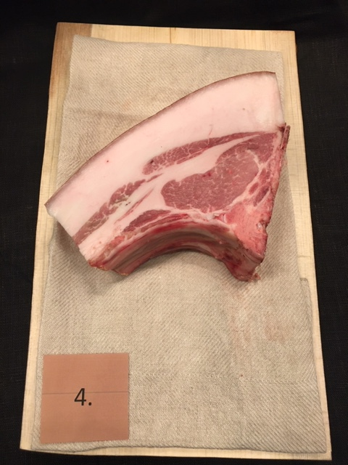

Nummer: | 4
Producent: | Onsberga
Plats: | Onsberga gård Sörmland
Ras: | 75% Mangalitsa, 25% Linderödssvin
Levnadsätt: | KRAV certifierad utegris
Ålder: | 14 månader
Kön: | Kastrat
Slakteri: | Bergs Gårdsslakteri
Slaktdatum: | 21 05 03
Slaktvikt: | 81 kg
Nedkylning:
Hängning hel/halv: | 4°C sedan 3/5
Nedskärning detalj: | 21 05 10
Hängmörning: | 8 dagar på stock i 4°C
Förpackning: | Opackad
Levererat: | 21 05 18

Antal kockar: | 7

Kockar | UTSEENDE | MÖRHET | SAFTIGHET | SMAK | Potential
 | Skala 1-10 | Skala 1 - 10 | Skala 1-10 | Skala 1 - 10 | 35-50 poäng = Exceptionell råvara
 | x 1 | x 1 |  | x 2 | 30-34 = Utmärkt råvarukvalité
 |  |  |  |  | 25-29 = Hög råvarukvalité |  |  | Utseende | Mörhet | Saftighet | Smak | Total
 |  |  |  |  | 20-24 = Standard råvara |  | Kock 1 | 8 | 8 | 10 | 8
Kock 1 | 8 | 8 | 10 | 8 |  |  | Kock2 | 7.5 | 7 | 8 | 8.5
Kock2 | 7.5 | 7 | 8 | 8.5 |  |  | Kock 3 | 7 | 7 | 7 | 8
Kock 3 | 7 | 7 | 7 | 8 |  |  | Kock 4 | 8.5 | 8 | 7.5 | 7
Kock 4 | 8.5 | 8 | 7.5 | 7 |  |  | Kock 5 | 8 | 9 | 9 | 8
Kock 5 | 8 | 9 | 9 | 8 |  |  | Kock 6 | 7 | 7 | 7 | 8
Kock 6 | 7 | 7 | 7 | 8 |  |  | Kock 7 | 6.5 | 8 | 7 | 7.5
Kock 7 | 6.5 | 8 | 7 | 7.5 |  |  | #REF! | #REF! | #REF! | #REF! | #REF!
summa | 52.5 | 54 | 55.5 | 110 | 38.86
potential | 7.50 | 7.71 | 7.93 | 15.71 | 38.9

TILLAGNINGSPROTOKOLL |  |  |  |  | KOCKARNAS KOMMENTARER:
Förpackning: | Blå plastpåse i papppåse |  |  |  | Utseende i rå form: | Flera fina lager av fett kött, bra marmorering
Utseende: |  |  |  |  |  | Något stor fettkappa för att hantera till stekning, bättre till chark!
Tillagning: | Bryning i panna Scanpan |  |  |  |  | Fast och fin med något charkig doft
Metod: | I 3 cm skivor på ben |  |  |  |  | Fettet är fast som chark
 | Rationalugn 130° 50% spjäll |  |  |  | Mörhet: | Otroligt bra när allt äts ihop
Salt: | Havssalt |  |  |  |  | Väldigt mör med balans
Temperatur ugn: | 130°
Före: |  |  |  |  | Saftighet: | Perfekt!!! Saftig.
Efter: | 34° |  |  |  |  | Bra balans med kött och fett utan smulighet med hög jos
Ur ugn: | 48-51°
Efter vila: |  |  |  |  | Smak: | En väldigt hög smakupplevelse!
Tid i ugn: | 11 min |  |  |  |  | Fettet! OJ!
Vila tid: |  |  |  |  |  | Gott absolut fin fyllighet
 |  |  |  |  |  | Äpplighet, grästoner, ört med gott fett!
Kommenter EXRÅ: | Fin färg och proportioner med riktigt bra nivå! |  |  |  |  | Brynt smörkola, syrlig, örtig, järnig, WOW!
 | Något snedsågad och benflisor längs ryggen

Noir Ref.
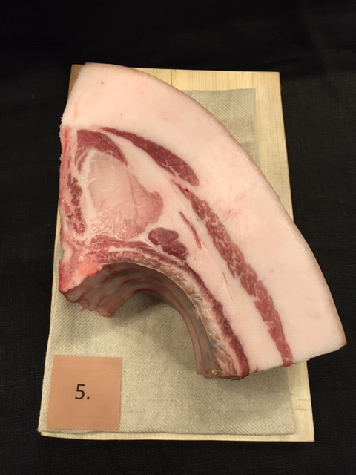

Nummer: | 5
Producent:
Plats: | Frankrike
Ras: | Noir de Bigorre
Levnadsätt: | Utegris
Ålder: | -
Kön: | -
Slakteri: | -
Slaktdatum: | 21 05 07
Slaktvikt: | 119,9 kg
Nedkylning: | -
Hängning hel/halv: | -
Nedskärning detalj: | -
Hängmörning: | -
Förpackning | Ovaccad i papper
Levererat: | 21 05 18

Antal kockar: | 7

Kockar | UTSEENDE | MÖRHET | SAFTIGHET | SMAK | Potential
 | Skala 1-10 | Skala 1 - 10 | Skala 1-10 | Skala 1 - 10 | 35-50 poäng = Exceptionell råvara
 | x 1 | x 1 |  | x 2 | 30-34 = Utmärkt råvarukvalité
 |  |  |  |  | 25-29 = Hög råvarukvalité |  |  | Utseende | Mörhet | Saftighet | Smak | Total
 |  |  |  |  | 20-24 = Standard råvara |  | Kock 1 | 7 | 8 | 6 | 7
Kock 1 | 7 | 8 | 6 | 7 |  |  | Kock2 | 7.5 | 6 | 6 | 6
Kock2 | 7.5 | 6 | 6 | 6 |  |  | Kock 3 | 7 | 4 | 6 | 6
Kock 3 | 7 | 4 | 6 | 6 |  |  | Kock 4 | 8 | 8.5 | 8.5 | 8.5
Kock 4 | 8 | 8.5 | 8.5 | 8.5 |  |  | Kock 5 | 7 | 8 | 6 | 7
Kock 5 | 7 | 8 | 6 | 7 |  |  | Kock 6 | 7 | 6 | 6 | 6
Kock 6 | 7 | 6 | 6 | 6 |  |  | Kock 7 | 6 | 6 | 6.5 | 6
Kock 7 | 6 | 6 | 6.5 | 6 |  |  | #REF! | #REF! | #REF! | #REF! | #REF!
summa | 49.5 | 46.5 | 45 | 93 | 33.43
potential | 7.07 | 6.64 | 6.43 | 13.29 | 33.4

TILLAGNINGSPROTOKOLL |  |  |  |  | KOCKARNAS KOMMENTARER:
Förpackning: | Hel kotlettrad med karre på ben i plastpå |  |  |  | Utseende i rå form: | Vacker rejält stor med vädigt stor fettkappa, till chark?
Utseende: |  |  |  |  |  | Mild i doften med en väldigt ojämn köttfärg
Tillagning: | Bryning i panna Scanpan |  |  |  |  | Välldigt ljus i köttet
Metod: | I 3 cm skivor på ben |  |  |  | Mörhet: | Ihop med fett riktigt bra!
 | Rationalugn 130° 50% spjäll |  |  |  |  | Något i det tuggigaste laget
Salt: | Havssalt
Temperatur ugn: | 130° |  |  |  | Saftighet: | Något torr i köttet med magiskt saftigt fett
Före: |  |  |  |  |  | Med smältande fett och tuffare kött
Efter: | 31° |  |  |  |  | Saftigheten släpper lite med ganska breda fibrer efter tillagning
Ur ugn: | 48-51° |  |  |  | Smak: | Smaken tydligörs av svamp, syra, skog
Efter vila: |  |  |  |  |  | Godaste fettet som smakar sidfläsk
Tid i ugn: | 11-14 min |  |  |  |  | Syrlig, lite högre smak än väntat
Vila tid:

Kommenter EXRÅ: | Något blöt och ingen visningsbit sågad
 | Råvarufakta saknas många detaljer i.

